POKLON KUTIJE
Slika | Motiv | Narudžba | NAŠA ŠIFRA | Muller šifra | Naziv | Barkod | vpc | vpc+pdv
 | 006S |  | PK002 | 2527679 | Poklon kutija 9.5*9.5*6 | 3858888683795 | 2.12 | 2.65
 | 006M |  | PK003 | 2557660 | Poklon kutija 11.5*11.5*6.5 | 3858888683801 | 2.55 | 3.19
 | 006L |  | PK005 | 2175123 | Poklon kutija 13.2*13.2*7.6 | 3858888685010 | 2.87 | 3.58
 | 008S |  | PK014 | 2568778 | Poklon kutija 17.5*12.5*6.5 | 3858888685072 | 3.29 | 4.11
 | 008M |  | PK015 | 2557669 | Poklon kutija 20*14*8 | 3858888685089 | 3.82 | 4.78
 | 008L |  | PK018 | 2479707 | Poklon kutija 22.5*16*9.5 | 3858888683863 | 4.14 | 5.18
 | 042S |  | PK002 | 2527679 | Poklon kutija 9.5*9.5*6 | 3858888683795 | 2.12 | 2.65
 | 042M |  | PK003 | 2557660 | Poklon kutija 11.5*11.5*6.5 | 3858888683801 | 2.55 | 3.19
 | 042L |  | PK005 | 2175123 | Poklon kutija 13.2*13.2*7.6 | 3858888685010 | 2.87 | 3.58
 | 068S |  | PK014 | 2568778 | Poklon kutija 15.5*15.5*7 | 3858888685072 | 3.29 | 4.11
 | 068M |  | PK015 | 2557669 | Poklon kutija 18*18*8.5 | 3858888685089 | 3.82 | 4.78
 | 068L |  | PK018 | 2479707 | Poklon kutija 20*20*9.5 | 3858888683863 | 4.14 | 5.18
 | 106S |  | PK023 | 2175133 | Poklon kutija 22.5*15*7.5 | 3858888685294 | 4.57 | 5.71
 | 106M |  | PK024 | 2175135 | Poklon kutija 25.5*18*9 | 3858888685300 | 5.20 | 6.50
 | 106L |  | PK025 | 2175136 | Poklon kutija 29*21.5*10 | 3858888685317 | 5.84 | 7.30
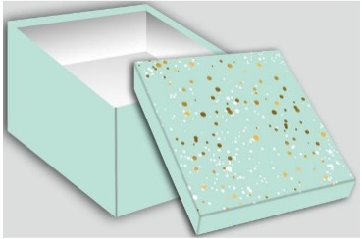 | 109S |  | PK023 | 2175133 | Poklon kutija 22.5*15*7.5 | 3858888685294 | 4.57 | 5.71
 | 109M |  | PK024 | 2175135 | Poklon kutija 25.5*18*9 | 3858888685300 | 5.20 | 6.50
 | 109L |  | PK025 | 2175136 | Poklon kutija 29*21.5*10 | 3858888685317 | 5.84 | 7.30
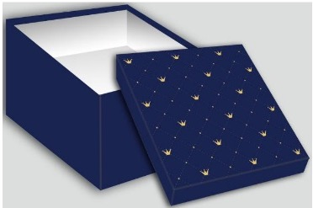 | 111S |  | PK010 | 2175125 | Poklon kutija 13*13*13 | 3858888685034 | 3.72 | 4.65
 | 111M |  | PK011 | 2175126 | Poklon kutija 14.5*14.5*14.5 | 3858888685041 | 4.14 | 5.18
 | 111L |  | PK012 | 2175127 | Poklon kutija 16.5*16.5*16.5 | 3858888685058 | 4.57 | 5.71
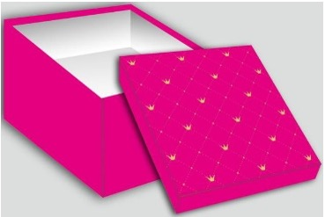 | 112S |  | PK010 | 2175125 | Poklon kutija 13*13*13 | 3858888685034 | 3.72 | 4.65
 | 112M |  | PK011 | 2175126 | Poklon kutija 14.5*14.5*14.5 | 3858888685041 | 4.14 | 5.18
 | 112L |  | PK012 | 2175127 | Poklon kutija 16.5*16.5*16.5 | 3858888685058 | 4.57 | 5.71
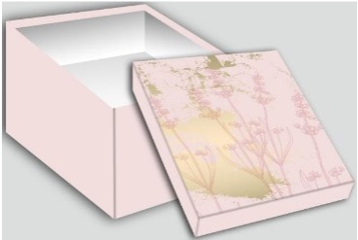 | 129S |  | PK014 | 2568778 | Poklon kutija 17.5*12.5*6.5 | 3858888685072 | 3.29 | 4.11
 | 129M |  | PK015 | 2557669 | Poklon kutija 20*14*8 | 3858888685089 | 3.82 | 4.78
 | 129L |  | PK018 | 2479707 | Poklon kutija 22.5*16*9.5 | 3858888683863 | 4.14 | 5.18
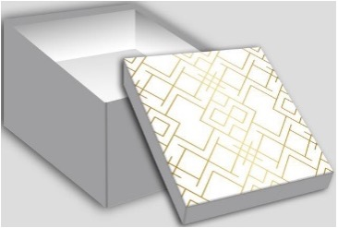 | 152S |  | PK014 | 2568778 | Poklon kutija 15.5*15.5*7 | 3858888685072 | 3.29 | 4.11
 | 152M |  | PK015 | 2557669 | Poklon kutija 18*18*8.5 | 3858888685089 | 3.82 | 4.78
 | 152L |  | PK018 | 2479707 | Poklon kutija 20*20*9.5 | 3858888683863 | 4.14 | 5.18
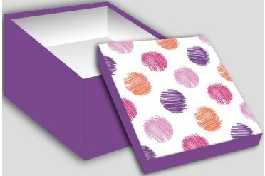 | 159S |  | PK002 | 2527679 | Poklon kutija 9.5*9.5*6 | 3858888683795 | 2.12 | 2.65
 | 159M |  | PK003 | 2557660 | Poklon kutija 11.5*11.5*6.5 | 3858888683801 | 2.55 | 3.19
 | 159L |  | PK005 | 2175123 | Poklon kutija 13.2*13.2*7.6 | 3858888685010 | 2.87 | 3.58
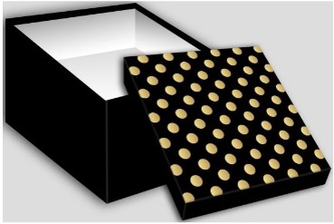 | 165S |  | PK014 | 2568778 | Poklon kutija 17.5*12.5*6.5 | 3858888685072 | 3.29 | 4.11
 | 165M |  | PK015 | 2557669 | Poklon kutija 20*14*8 | 3858888685089 | 3.82 | 4.78
 | 165L |  | PK018 | 2479707 | Poklon kutija 22.5*16*9.5 | 3858888683863 | 4.14 | 5.18
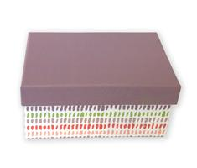 | 8045 |  | PK003 | 2557660 | Poklon kutija 13.5*9*6 | 3858888683801 | 2.55 | 3.19
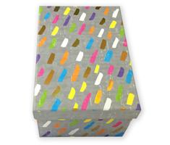 | 8072 |  | PK014 | 2568778 | Poklon kutija 16*11*7,5 | 3858888685072 | 3.29 | 4.11
 | 8072 |  | PK015 | 2557669 | Poklon kutija 13*19*9.5 | 3858888685089 | 3.82 | 4.78
 | 8072 |  | PK018 | 2479707 | Poklon kutija 22*15*11,5 | 3858888683863 | 4.14 | 5.18
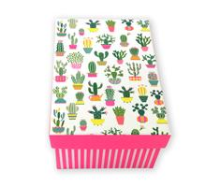 | 8095 |  | PK003 | 2557660 | Poklon kutija 13.5*9*6 | 3858888683801 | 2.55 | 3.19
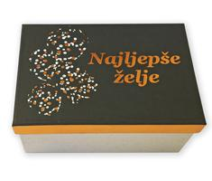 | 8138 |  | PK014 | 2568778 | Poklon kutija 16*11*7,5 | 3858888685072 | 3.29 | 4.11
 | 8138 |  | PK015 | 2557669 | Poklon kutija 13*19*9.5 | 3858888685089 | 3.82 | 4.78
 | 8138 |  | PK018 | 2479707 | Poklon kutija 22*15*11,5 | 3858888683863 | 4.14 | 5.18
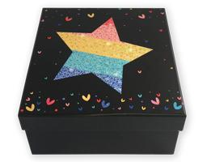 | HX-B-2001 |  | PK014 | 2568778 | Poklon kutija 15,5*15,5*7,5 | 3858888685072 | 3.29 | 4.11
 | HX-B-2002 |  | PK014 | 2568778 | Poklon kutija 15,5*15,5*7,5 | 3858888685072 | 3.29 | 4.11
 | HX-B-2002 |  | PK015 | 2557669 | Poklon kutija 18*18*9 | 3858888685089 | 3.82 | 4.78
 | HX-B-2002 |  | PK018 | 2479707 | Poklon kutija 20*20*10,5 | 3858888683863 | 4.14 | 5.18
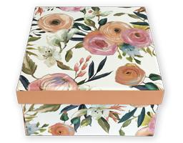 | HX-B-2004 |  | PK005 | 2175123 | Poklon kutija 13*13*6,5 | 3858888685010 | 2.87 | 3.58
 | HX-B-2004 |  | PK014 | 2568778 | Poklon kutija 15*15*8 | 3858888685072 | 3.29 | 4.11
 | HX-B-2004 |  | PK015 | 2557669 | Poklon kutija 17*17*9.5 | 3858888685089 | 3.82 | 4.78
 | K-20820 |  | PK041 | 2557638 | Poklon kutija 29*22*13 | 3858888685898 | 4.78 | 5.97
 | K-20820 |  | PK042 | 2557654 | Poklon kutija 31*24*14 | 3858888685904 | 5.20 | 6.50
 | K-21978 |  | PK043 | 2548960 | Poklon kutija 9.2*33.5*9.2 | 3858888685911 | 6.26 | 7.83
 | K-24843 |  | PK041 | 2557638 | Poklon kutija 29*22*13 | 3858888685898 | 4.78 | 5.97
 | K-24843 |  | PK042 | 2557654 | Poklon kutija 31*24*14 | 3858888685904 | 5.20 | 6.50
 | K-24846 |  | PK041 | 2557638 | Poklon kutija 29*22*13 | 3858888685898 | 4.78 | 5.97
 | K-24846 |  | PK042 | 2557654 | Poklon kutija 31*24*14 | 3858888685904 | 5.20 | 6.50
 | K-24849 |  | PK041 | 2557638 | Poklon kutija 29*22*13 | 3858888685898 | 4.78 | 5.97
 | K-24849 |  | PK042 | 2557654 | Poklon kutija 31*24*14 | 3858888685904 | 5.20 | 6.50
MIX MOTIVA | PK019 |  | PK019 | 2175128 | Kutija kravata 38*11*3 cm | 3858888685096 | 2.97 | 3.72
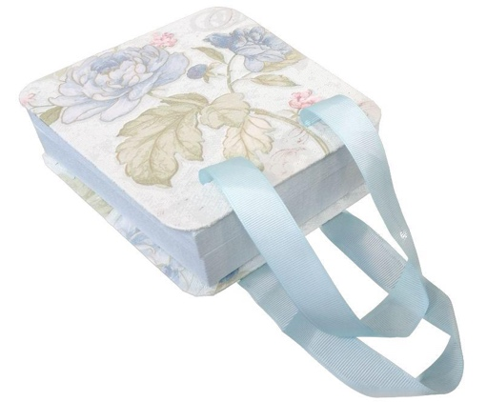 | PK026 |  | PK026 | 2175137 | 17*16*6 cm | 3858888685324 | 3.40 | 4.25
 | PK027 |  | PK027 | 2175138 | 20*19*8 cm | 3858888685331 | 4.03 | 5.04
 | YN2000-13 |  | PK008 | 2479703 | Poklon kutija 19*12*7 | 3858888683825 | 3.40 | 4.25
 | YN2000-13 |  | PK015 | 2557669 | Poklon kutija 21*14*8 | 3858888685089 | 3.82 | 4.78
 | YN2000-13 |  | PK018 | 2479707 | Poklon kutija 23*16*9 | 3858888683863 | 4.14 | 5.18
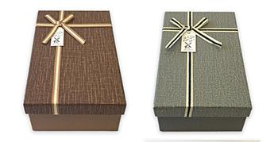 | YN2000-43 |  | PK018 | 2479707 | Poklon kutija 23*16*9 | 3858888683863 | 4.14 | 5.18
 | YN3000-22 |  | PK018 | 2479707 | Poklon kutija 19*19*9 | 3858888683863 | 4.14 | 5.18
 | YN3001-1 |  | PK014 | 2568778 | Poklon kutija 15*15*7 | 3858888685072 | 3.29 | 4.11
 | YN3001-1 |  | PK015 | 2557669 | Poklon kutija 17*17*8 | 3858888685089 | 3.82 | 4.78
 | YN3001-1 |  | PK018 | 2479707 | Poklon kutija 19*19*9 | 3858888683863 | 4.14 | 5.18

